Tabelle1
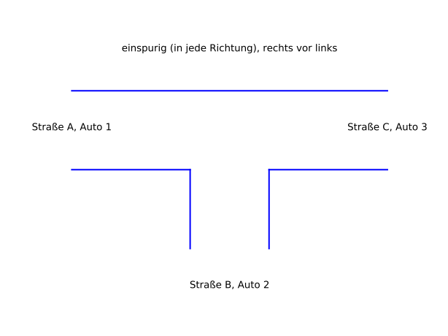

 | Input |  |  | Output |  |  | neue Situation (Teil1) (ID)

ID | Auto1 steht in A | Auto2 steht in B | Auto3 steht in C | A | B | C
1 |  |  |  |  |  |  | 1
2 |  |  | A | 3 |  |  | 1
3 |  |  | B |  | 3 |  | 1
4 |  | A |  | 2 |  |  | 1
5 |  | A | A | 3 |  |  | 4
6 |  | A | B |  | 3 |  | 4
7 |  | C |  |  |  | 2 | 1
8 |  | C | A
9 |  | C | B
10 | B
11 | B |  | A
12 | B |  | B
13 | B | A
14 | B | A | A
15 | B | A | B
16 | B | C
17 | B | C | A
18 | B | C | B
19 | C
20 | C |  | A
21 | C |  | B
22 | C | A
23 | C | A | A
24 | C | A | B
25 | C | C
26 | C | C | A
27 | C | C | B

